虚拟机
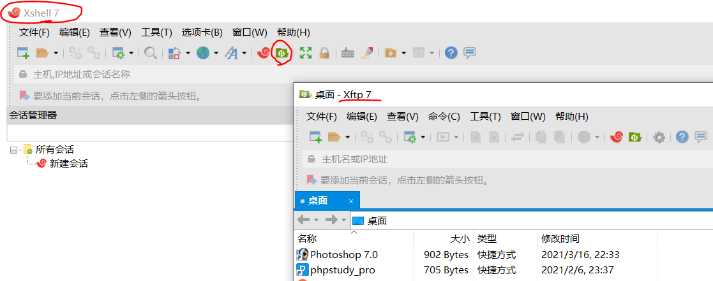
Linux操作系统（使用虚拟机）
安装VMware虚拟机软件 | 360软件管家、百度搜索安装
CentOs官网下载 | https://www.centos.org/download/

VMware安装CentOS镜像2 | 百度搜索VMware安装CentOS
 | https://blog.csdn.net/LiCJ1113538586/article/details/124578639

VMware注册码 | http://www.90lhd.com/108.html
 | FF31K-AHZD1-H8ETZ-8WWEZ-WUUVA

切换目录 | 根目录cd / 绝对路径以/开头cd /home/** 用户目录cd ~ 返回上一级cd .. 相对路径以../或./开头 当前目录cd ./
列出目录 蓝色是文件夹 | ls ls /等于 cd / + ls ls -a 查看全部文件，包括隐藏文件 ls -l 查看全部文件，不包括隐藏文件
显示当前用户所在目录 | pwd
解压包 | tar -zxvf **.zip
把屏幕清干净 | clear
创建目录（文件夹） | mkdir w1 mkdir -p w1/w2 创建多级目录
删除文件夹 | rmdir **
移动文件或目录 | rm -f ** 忽略不存在的文件，不会出现警告，强制删除 rm -r ** 递归删除目录（多级目录删除） rm -i ** 互动，删除询问是否删除 rm -rf ** 系统中所有文件删除，删库跑路
复制 | cp 复制名 到达文件夹名
移动文件或者目录 | mv 移动名 至文件夹/ 移动文件夹 mv -f ** 强制 mv -u 只替换已经更新过的文件 mv 旧名 新名 重命名
查看用户权限 | ls -ll 或 ll d开头 是目录 -开头 是文件 l开头 是链接文档 b开头 是接口设备 c开头 是串行端口设备 后面9个属性分三组，一组三个：属主权限、属组权限、其他用户权限 r读 第一个 w写 第二个 x执行 第三个 -表示没有该权限
更改文件属组 | chgrp -R 属组名 文件名 改回来chgrp -R 属组名 一样的属组名
更改文件属主，或更改文件属组 | chown -R 属主名 文件名 chown -R 属主名: 属组名 文件名
更改文件9个属性 | chmod -R xyz 文件或目录 r代表4 w代表2 x代表1 -代表0 chome 777 文件名 表示三组都是可读可写可执行
查看网络配置 | ifconfig window操作系统是ipconfig

创建文件（不需要后缀） | touch f1
创建硬链接 f2指向源文件f1 f1源文件内容改变，f2也改变 能备份，删了f1源文件，f2不受影响 | ln f1 f2 ls
创建软链接 f3指向源文件f1 f1源文件内容改变，f3也改变 删了f1源文件，f3访问不了 | ln -s f1 f3 ls
文件写入内容(文件不存在就创建并写内容) | echo "嘿嘿嘿" >> f1
阅读文件 | cat 文件名 显示全部 nl 文件名 显示全部，行号阅读 more 文件名 翻页看，空格下一页 enter下一行 q退出
删除文件(-rf强制删除) | rm f1 rm -rf f1

vim编辑器 | vim f1 命令模式 i 输入模式 输入完成 Esc退出输入模式 x输出光标所在内容 :set nu 设置行号 :wq! 保存(w)并强制(!)退出(q) 冒号进入底线命令模式

下载xShell远程连接Linux工具 | 360软件管家、百度搜索安装
下载xFtp文件上传 | 360软件管家、百度搜索安装

xShell文件》新建 | 主机就是阿里服务器上的公网ip 比如39.105.61.80 点连接，输入账号密码 显示Welcome to Alibaba Cloud就连接成功了 这里操作Linux操作系统

